Karte
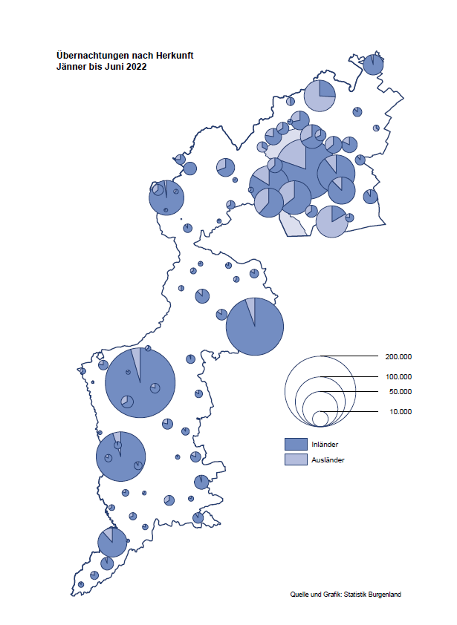

Bgld
Ankünfte nach Unterkunftsart |  |  |  |  |  |  |  | Übernachtungen nach Unterkunftsart |  |  |  |  |  |  |  | Daten für Grafik 2:
Juni 2022 |  |  |  |  |  |  |  | Juni 2022 |  |  |  |  |  |  |  |  | Monat | 2022 | 2021 | Ø 2011-2021 | 2021 | 2020 | 2019 | 2018 | 2017 | 2016 | 2015 | 2014 | 2013 | 2012 | 2011

Unterkunftsart | Ankünfte |  |  |  |  |  |  | Unterkunftsart | Übernachtungen |  |  |  |  |  |  |  |  | 1,234,034 | 2,510,061 | 2,883,826 | 2,510,061 | 2,287,961 | 3,144,232 | 3,050,564 | 3,092,657 | 3,084,025 | 2,914,691 | 2,912,637 | 2,853,243 | 2,938,655 | 2,933,357
 | Inländer |  | Ausländer |  | insgesamt |  |  |  | Inländer |  | Ausländer |  | insgesamt
 | 2021 | 2022 | 2021 | 2022 | 2021 | 2022 | % |  | 2021 | 2022 | 2021 | 2022 | 2021 | 2022 | % | Jänner | 1 | 115,620 | 29,476 | 128,877 | 29,476 | 145,353 | 142,561 | 145,246 | 145,386 | 144,674 | 134,038 | 133,981 | 132,179 | 136,230 | 128,519
 |  |  |  |  |  |  |  |  |  |  |  |  |  |  |  | Feber | 2 | 121,086 | 34,472 | 130,386 | 34,472 | 151,431 | 140,588 | 142,295 | 142,728 | 145,581 | 135,782 | 142,631 | 131,305 | 135,387 | 132,050
Burgenland | 96,403 | 94,453 | 13,672 | 23,217 | 110,075 | 117,670 | 6.9% | Burgenland | 283,029 | 261,879 | 50,619 | 79,766 | 333,648 | 341,645 | 2.4% | März | 3 | 138,364 | 45,792 | 138,154 | 45,792 | 64,358 | 163,253 | 168,732 | 155,317 | 173,021 | 148,988 | 147,200 | 164,265 | 148,907 | 139,865
Gewerbl. Beherbergungsbetrieb | 64,567 | 62,052 | 8,875 | 14,290 | 73,442 | 76,342 | 3.9% | Gewerbl. Beherbergungsbetrieb | 165,230 | 146,834 | 29,553 | 43,243 | 194,783 | 190,077 | -2.4% | April | 4 | 227,240 | 50,285 | 180,435 | 50,285 | 5,072 | 244,826 | 224,025 | 232,034 | 202,440 | 201,029 | 212,756 | 185,187 | 215,698 | 211,430
5/4-Stern | 38,175 | 34,473 | 4,198 | 7,217 | 42,373 | 41,690 | -1.6% | 5/4-Stern | 102,310 | 82,846 | 15,790 | 23,396 | 118,100 | 106,242 | -10.0% | Mai | 5 | 290,079 | 158,476 | 255,706 | 158,476 | 46,179 | 283,418 | 306,488 | 278,950 | 328,809 | 292,559 | 285,056 | 297,188 | 278,023 | 257,616
3-Stern | 21,540 | 22,547 | 3,388 | 4,896 | 24,928 | 27,443 | 10.1% | 3-Stern | 51,748 | 51,713 | 8,990 | 14,752 | 60,738 | 66,465 | 9.4% | Juni | 6 | 341,645 | 333,648 | 310,539 | 333,648 | 233,437 | 353,757 | 312,160 | 347,452 | 298,750 | 304,686 | 319,646 | 276,693 | 292,628 | 343,074
2/1-Stern | 4,852 | 5,032 | 1,289 | 2,177 | 6,141 | 7,209 | 17.4% | 2/1-Stern | 11,172 | 12,275 | 4,773 | 5,095 | 15,945 | 17,370 | 8.9% | Juli | 7 |  | 472,159 | 428,075 | 472,159 | 447,640 | 430,134 | 431,967 | 436,808 | 437,717 | 417,086 | 403,168 | 408,674 | 409,575 | 413,893
Privatquartier nicht auf Bauernhof | 5,162 | 4,135 | 722 | 1,158 | 5,884 | 5,293 | -10.0% | Privatquartier nicht auf Bauernhof | 13,828 | 10,413 | 2,866 | 4,813 | 16,694 | 15,226 | -8.8% | Aug | 8 |  | 557,336 | 510,964 | 557,336 | 546,671 | 513,292 | 486,508 | 503,565 | 510,434 | 483,048 | 494,104 | 488,499 | 519,743 | 517,405
Privatquartier auf Bauernhof | 2,479 | 2,156 | 258 | 608 | 2,737 | 2,764 | 1.0% | Privatquartier auf Bauernhof | 7,103 | 5,769 | 1,095 | 2,412 | 8,198 | 8,181 | -0.2% | Sept | 9 |  | 360,851 | 301,237 | 360,851 | 369,853 | 301,838 | 294,404 | 306,558 | 299,008 | 282,739 | 260,716 | 264,879 | 291,135 | 281,631
Campingplatz | 16,347 | 16,788 | 2,413 | 4,230 | 18,760 | 21,018 | 12.0% | Campingplatz | 48,644 | 47,317 | 9,079 | 14,671 | 57,723 | 61,988 | 7.4% | Okt | 10 |  | 257,755 | 216,114 | 257,755 | 203,553 | 225,667 | 217,367 | 218,450 | 217,470 | 203,272 | 206,019 | 203,858 | 211,959 | 211,883
Kurheim der Sozialvers.träger | 388 | 433 | 0 | 1 | 388 | 434 | 11.9% | Kurheim der Sozialvers.träger | 9,343 | 9,569 | 9 | 28 | 9,352 | 9,597 | 2.6% | Nov | 11 |  | 126,150 | 161,562 | 126,150 | 46,036 | 193,867 | 183,958 | 181,241 | 179,370 | 171,475 | 171,477 | 179,421 | 179,009 | 165,174
Private und öffentliche Kurheime | 1,264 | 1,215 | 27 | 20 | 1,291 | 1,235 | -4.3% | Private und öffentliche Kurheime | 19,069 | 20,029 | 133 | 170 | 19,202 | 20,199 | 5.2% | Dez | 12 |  | 83,661 | 121,777 | 83,661 | 28,378 | 151,031 | 137,414 | 144,168 | 146,751 | 139,989 | 135,883 | 121,095 | 120,361 | 130,817
Jugendherberge | 219 | 466 | 30 | 7 | 249 | 473 | 90.0% | Jugendherberge | 398 | 1,398 | 45 | 49 | 443 | 1,447
Ferienwohnung, Ferienhaus | 5,474 | 6,243 | 1,180 | 2,604 | 6,654 | 8,847 | 33.0% | Ferienwohnung, Ferienhaus | 18,226 | 18,160 | 7,308 | 13,635 | 25,534 | 31,795 | 24.5% | Überschrift1: | Übernachtungen im Burgenland 2015
Sonstige Unterkunft | 503 | 965 | 167 | 299 | 670 | 1,264 | 88.7% | Sonstige Unterkunft | 1,188 | 2,390 | 531 | 745 | 1,719 | 3,135 | 82.4% | Überschrift2: | im Vergleich zu 2015 und Ø 2005-2015

Übernachtungen im Juni nach Unterkunftsarten
Übernachtungen nach Monaten
 | Ø 2011-2021 | 2021 | 2022
Jänner | 128,877 | 29,476 | 115,620
Feber | 130,386 | 34,472 | 121,086
März | 138,154 | 45,792 | 138,364
April | 180,435 | 50,285 | 227,240
Mai | 255,706 | 158,476 | 290,079
Juni | 310,539 | 333,648 | 341,645
Juli | 428,075 | 472,159
Aug | 510,964 | 557,336
Sept | 301,237 | 360,851
Okt | 216,114 | 257,755
Nov | 161,562 | 126,150
Dez | 121,777 | 83,661
 |  |  |  |  |  |  |  |  |  |  |  |  |  |  |  | Daten für Grafik 1:
 |  |  |  |  |  |  |  |  |  |  |  |  |  |  |  |  | 2022 | 2021
 |  |  |  |  |  |  |  |  |  |  |  |  |  |  |  | 5/4-Stern | 106,242 | 118,100
 |  |  |  |  |  |  |  |  |  |  |  |  |  |  |  | 3-Stern | 66,465 | 60,738
 |  |  |  |  |  |  |  |  |  |  |  |  |  |  |  | 2/1-Stern | 17,370 | 15,945
 |  |  |  |  |  |  |  |  |  |  |  |  |  |  |  | Privatquartier | 23,407 | 24,892
 |  |  |  |  |  |  |  |  |  |  |  |  |  |  |  | Campingplatz | 61,988 | 57,723
 |  |  |  |  |  |  |  |  |  |  |  |  |  |  |  | Kurheim, Erhol. | 29,796 | 28,554
 |  |  |  |  |  |  |  |  |  |  |  |  |  |  |  | Sonst. Unterk. | 36,377 | 27,696

 |  |  |  |  |  |  |  |  |  |  |  |  |  |  |  | Kontrolle | 341,645 | 333,648

Gemeinde20
Die 20 Gemeinden mit den meisten Übernachtungen
Juni 2022

Gemeinde | Ankünfte |  |  | Übernachtungen
 | 2021 | 2022 | % | 2021 | 2022 | %

Podersdorf am See | 20,086 | 22,500 | 12.0% | 58,282 | 69,378 | 19.0%
Bad Tatzmannsdorf | 9,701 | 6,615 | -31.8% | 42,452 | 32,219 | -24.1%
Lutzmannsburg | 10,624 | 10,005 | -5.8% | 26,303 | 25,183 | -4.3%
Rust | 7,729 | 8,491 | 9.9% | 21,924 | 21,671 | -1.2%
Illmitz | 5,408 | 5,609 | 3.7% | 18,237 | 18,046 | -1.0%
Mörbisch am See | 4,886 | 5,432 | 11.2% | 15,395 | 16,602 | 7.8%
Stegersbach | 7,470 | 5,503 | -26.3% | 21,585 | 14,710 | -31.9%
Pamhagen | 2,085 | 2,316 | 11.1% | 9,201 | 11,310 | 22.9%
Frauenkirchen | 4,961 | 5,182 | 4.5% | 11,576 | 11,226 | -3.0%
Parndorf | 3,092 | 5,690 | 84.0% | 6,210 | 9,503 | 53.0%
Bad Sauerbrunn | 791 | 753 | -4.8% | 6,887 | 8,633 | 25.4%
Jennersdorf | 3,689 | 3,417 | -7.4% | 9,490 | 8,211 | -13.5%
Neusiedl am See | 2,530 | 3,422 | 35.3% | 6,368 | 8,017 | 25.9%
Sankt Andrä am Zicksee | 1,540 | 1,264 | -17.9% | 8,206 | 6,950 | -15.3%
Jois | 1,732 | 2,122 | 22.5% | 4,773 | 4,966 | 4.0%
Oggau am Neusiedler See | 1,662 | 1,492 | -10.2% | 5,655 | 4,589 | -18.9%
Purbach am Neusiedler See | 1,060 | 1,623 | 53.1% | 2,742 | 4,291 | 56.5%
Andau | 720 | 2,224 |  | 2,099 | 4,157 | 98.0%
Gols | 1,248 | 1,403 | 12.4% | 3,077 | 3,646 | 18.5%
Breitenbrunn | 968 | 1,296 | 33.9% | 2,652 | 3,405 | 28.4%

Die 10 Gemeinden mit den meisten Übernachtungen im Juni
 |  |  |  |  |  |  |  | Daten für Grafik: | 2021 | 2022 | 2021 | 2022
 |  |  |  |  |  |  | 1 | Podersdorf am See | 58,282 | 69,378 | 56.9 | 62.1
 |  |  |  |  |  |  | 2 | Bad Tatzmannsdorf | 42,452 | 32,219 | 41.4 | 28.8
 |  |  |  |  |  |  | 3 | Lutzmannsburg | 26,303 | 25,183 | 25.7 | 22.5
 |  |  |  |  |  |  | 4 | Rust | 21,924 | 21,671 | 21.4 | 19.4
 |  |  |  |  |  |  | 5 | Illmitz | 18,237 | 18,046 | 17.8 | 16.1
 |  |  |  |  |  |  | 6 | Mörbisch am See | 15,395 | 16,602 | 15.0 | 14.9
 |  |  |  |  |  |  | 7 | Stegersbach | 21,585 | 14,710 | 21.1 | 13.2
 |  |  |  |  |  |  | 8 | Pamhagen | 9,201 | 11,310 | 9.0 | 10.1
 |  |  |  |  |  |  | 9 | Frauenkirchen | 11,576 | 11,226 | 11.3 | 10.0
 |  |  |  |  |  |  | 10 | Parndorf | 6,210 | 9,503 | 6.1 | 8.5
 |  |  |  |  |  |  |  | restliche Gemeinden | 102,483 | 111,797 | 100.0 | 100.0

 |  |  |  |  |  |  |  | Insgesamt | 333,648 | 341,645

